002_処理フロー
【ｱｸﾃｨﾋﾞﾃｨ図】

初期処理

ログイン画面

IDと暗証番号の
項目入力

入力チェック

エラー

《商店情報リスト・UI・Design》

商店情報_UI画面
商店登録_UI画面
ビル情報_UI画面
管理費情報_UI画面

LOGIN_UI · Design
 | 【 LOGIN Page 】

Login PAGE

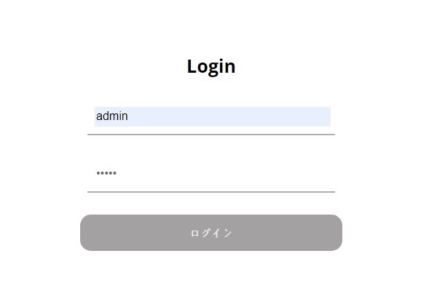

1

《商店情報リスト・UI・Design》

2

3

コントロール名 |  |  | 参照カラム | データ型 | 表示桁数 | 表示形式 | HELP | 必 | 入 | 非表示 | 制御 | 備考 | Ver
1 |  | ID |  | varchar(5) | 5 |  |  | ○
2 |  | PW |  | varchar(5) | 5 |  |  | ○
3 |  | ログイン |  | ボタン |  |  |  |  |  |  | ○

商店情報リスト_UI · Design
 | 【 商店情報リスト Page 】

商店情報リスト PAGE

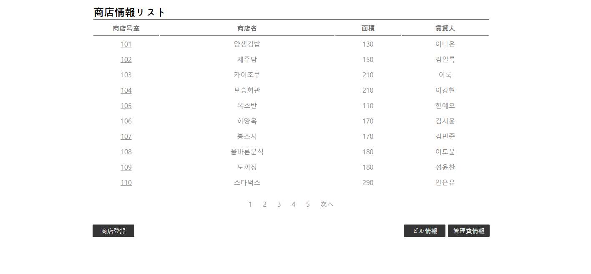
《各商店情報・UI・Design》

１

《管理費情報・UI・Design》

《ビル情報・UI・Design》

《商店登録・UI・Design》
2
3
4

コントロール名 |  |  | 参照カラム | データ型 | 表示桁数 | 表示形式 | HELP | 必 | 入 | 非表示 | 制御 | 備考 | Ver
1 |  | 各商店号室 |  | リンク |  |  |  |  |  |  | ○
2 |  | 商店登録 |  | ボタン |  |  |  |  |  |  | ○
3 |  | ビル情報 |  | ボタン |  |  |  |  |  |  | ○
4 |  | 管理費情報 |  | ボタン |  |  |  |  |  |  | ○

